Processus Dedienne
 |  | PROCESSUS DEDIENNE AEROSPACE

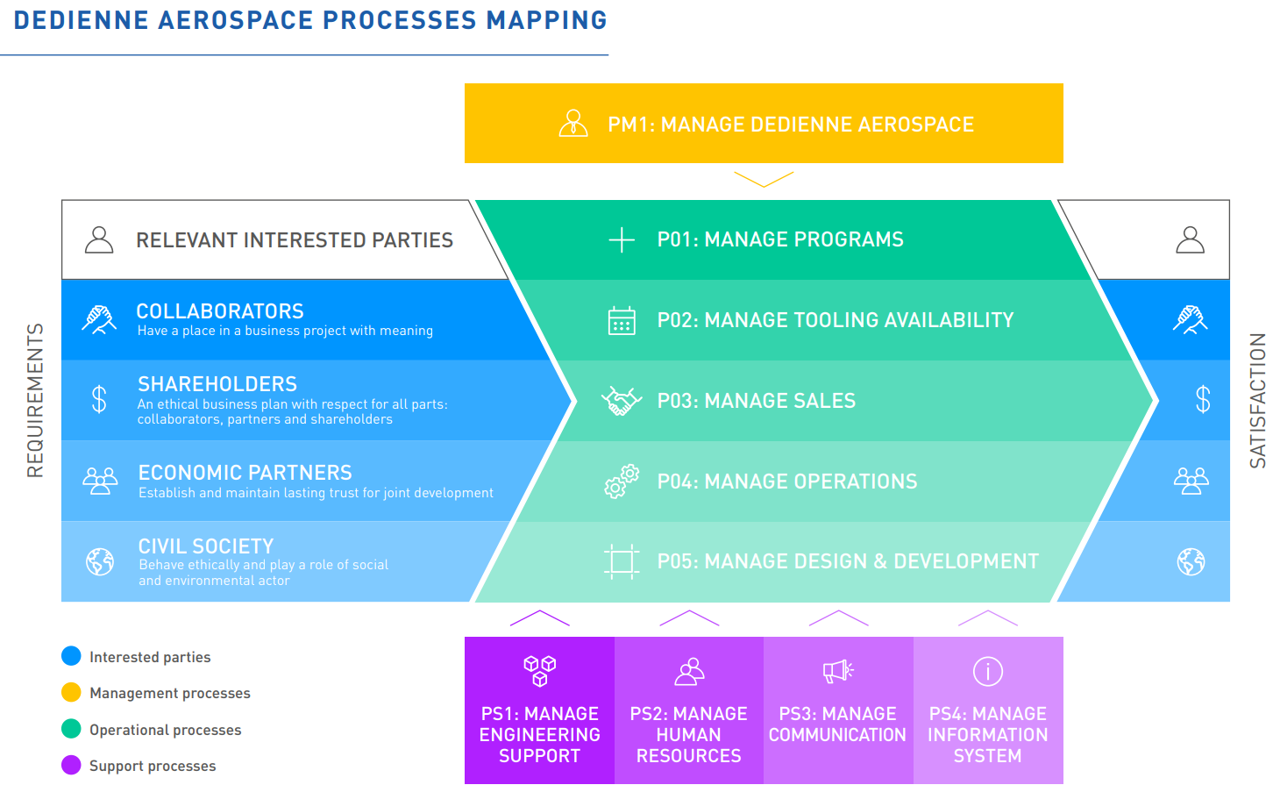

PROCESSUS |  |  | SOUS PROCESSUS |  | PILOTE PROCESSUS
Processus Management | PM1 | Manage Dedienne Aerospace | PM1-1 | Governance | Cédric BARBE
 |  |  | PM1-2 | Financial Administration | Philippe PILLOUD
 |  |  | PM1-3 | Quality Management | Christophe CORNEAU
Processus Operationnels | PO1 | Manage Programs |  |  | Guillaume JUSTAMON
 | PO2 | Manage tooling availability |  |  | Antoine GHOSN
 | PO3 | Manage Sales |  |  | Guillaume JUSTAMON
 | PO4 | Manage Operations | PO4-1 | Manage Outsourcing | Sylvie HOT / Adrien VILLE
 |  |  | PO4-2 | Manufacture Products | Sylvie HOT / Thomas DELGA
 | PO5 | Manage Design & Development |  |  | Vincent CELLIER
Processus supports | PS1 | Manage Engineering Support |  |  | Vincent CELLIER
 | PS2 | Manage Human Resources |  |  | Philippe PILLOUD / Zorha RIZZETTO
 | PS3 | Manage Communication |  |  | Laurence JEGOU
 | PS4 | Manage Information System |  |  | Jean-François BONNET / Arnaud GUITARD

